ActivitiesNetwork
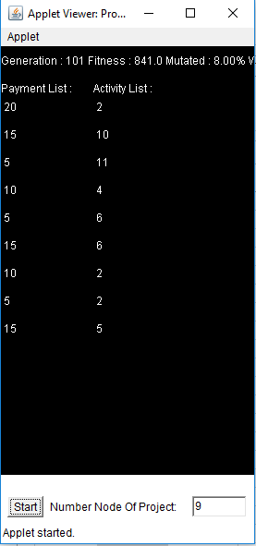
 |  |  |  |  |  |  | Plan ban dau |  |  | Ke hoach toi uu theo phan mem:
Node | Next node | Activities | Activities | Operation |  |  | Node | Activities | Payment | Node | Activities | Payment
 |  |  |  | Time (days) | Resource 1 | Resource 2
1 | 2 | 1 | 1 | 2 | 1 | 1 | 1 | 1, 2 | 10% | 1 | 1,2 | 20%
2 | 3,4,5 | 2,3,4 | 2 | 2 | 1 | 1 | 2 | 3..9 | 20% | 2 | 3..12 | 15%
3 | 11 | 5 | 3 | 6 | 1 | 1 | 3 | 10..21 | 10% | 3 | 13..23 | 5%
4 | 12 | 6 | 4 | 19 | 1 | 1 | 4 | 22..28 | 10% | 4 | 24,25,26,27 | 10%
5 | 6,7,13 | 7,8,9 | 5 | 14 | 1 | 1 | 5 | 29..35 | 10% | 5 | 28,29,30,31,32,33 | 5%
6 | 8,14 | 10,11 | 6 | 14 | 1 | 1 | 6 | 36..43 | 5% | 6 | 34,35,36,37,38,39 | 15%
7 | 9,15 | 12,13 | 7 | 17 | 1 | 1 | 7 | 44..46 | 5% | 7 | 40,41 | 10%
8 | 16 | 14 | 8 | 16 | 1 | 1 | 8 | 47 | 15% | 8 | 42,43 | 5%
9 | 10,17 | 15,16 | 9 | 13 | 1 | 1 | 9 | 48 | 15% | 9 | 44..48 | 15%
10 | 17 | 17 | 10 | 5 | 1 | 1
11 | 12,22,29 | 18,19,20 | 11 | 8 | 1 | 1
12 | 23 | 21 | 12 | 22 | 1 | 1
13 | 14,24 | 22,23 | 13 | 9 | 1 | 1
14 | 15,25 | 24,25 | 14 | 16 | 1 | 1
15 | 16,26 | 26,27 | 15 | 21 | 1 | 1
16 | 27,34 | 28,29 | 16 | 16 | 1 | 1
17 | 18,19,20 | 30,31,32 | 17 | 10 | 1 | 1
18 | 28 | 33 | 18 | 4 | 1 | 1
19 | 28 | 34 | 19 | 9 | 1 | 1
20 | 21 | 35 | 20 | 7 | 1 | 1
21 | 28 | 36 | 21 | 7 | 1 | 1
22 | 29 | 37 | 22 | 7 | 1 | 1
23 | 30 | 38 | 23 | 43 | 1 | 1
24 | 31 | 39 | 24 | 10 | 1 | 1
25 | 32 | 40 | 25 | 14 | 1 | 1
26 | 33 | 41 | 26 | 30 | 1 | 1
27 | 34 | 42 | 27 | 29 | 1 | 1
28 | 35 | 43 | 28 | 16 | 1 | 1
29 | 36 | 44 | 29 | 9 | 1 | 1
30 | 37 | 45 | 30 | 28 | 1 | 1
31 | 38 | 46 | 31 | 15 | 1 | 1
32 | 39 | 47 | 32 | 6 | 1 | 1
33 | 40 | 48 | 33 | 14 | 1 | 1
34 | 41 | 49 | 34 | 22 | 1 | 1
35 | 42 | 50 | 35 | 10 | 1 | 1
36 | 43,44 | 51,52 | 36 | 10 | 1 | 1
37 | 43 | 53 | 37 | 28 | 1 | 1
38 | 43 | 54 | 38 | 13 | 1 | 1
39 | 43 | 55 | 39 | 14 | 1 | 1
40 | 43 | 56 | 40 | 31 | 1 | 1
41 | 43 | 57 | 41 | 26 | 1 | 1
42 | 43,44,45 | 58,59,60 | 42 | 9 | 1 | 1
43 | 44 | 61 | 43 | 87 | 1 | 1
44 | 45,46,47 | 62,63,64 | 44 | 4 | 1 | 1
45 | 46,47 | 65,66 | 45 | 4 | 1 | 1
46 | 47 | 67 | 46 | 33 | 1 | 1
47 | 48 | 68 | 47 | 61 | 1 | 1
48 | END | END | 48 | 31 | 1 | 1

